상품제안서
옵타움 릴렉싱 바디오일&괄사비누(페이퍼에센스증정) [1+1사은품행사] | 상품코드: S44679

 |  |  |  |  |  |  | 02-713-8555 | www.synergygift.co.kr
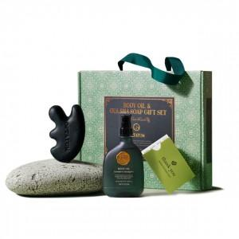 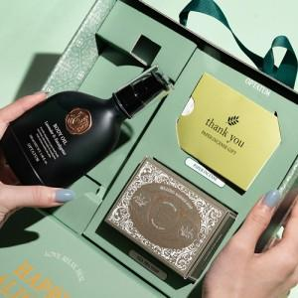 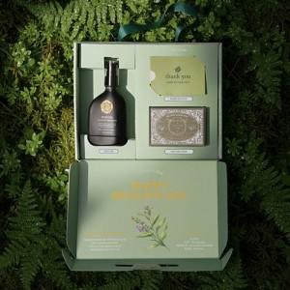

【상세/제작정보】 | <span style="font-size: 14pt;">[1+1사은품행사] 옵타움 릴렉싱 바디오일&amp;괄사비누 세트 (괄사빗 증정)</span>

【인쇄/포장옵션】 | 스티커 / 포장불가능

【공급단가】 | 수량 | 20~ | 50~ | 100~ | 300~ | 500~
*VAT별도 | 단가 | 28,900원 | 27,100원 | 26,400원 | 25,500원 | 25,000원

【상품 URL】 | https://www.synergygift.co.kr:443/src/goods_detail.php?gdno=44679

